상품제안서
자작펜홀더 북타입형 탁상달력 210*88mm | 상품코드: S43482

 |  |  |  |  |  |  | 02-713-8555 | www.synergygift.co.kr
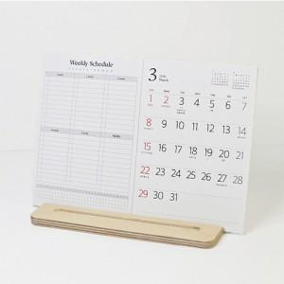

【상세/제작정보】

【인쇄/포장옵션】 | 금박, 은박 / 개별OPP포장

【공급단가】 | 수량 | 100~ | 300~ | 500~ | 1,000~ | 3,000~
*VAT별도 | 단가 | 7,930원 | 7,250원 | 6,830원 | 6,480원 | 6,030원

【상품 URL】 | https://www.synergygift.co.kr:443/src/goods_detail.php?gdno=43482

